8.3
 | CORPORACIÓN DEL SEGURO DE DEPÓSITOS, FONDO DE LIQUIDEZ Y FONDO DE SEGUROS PRIVADOS
 | PROMEDIO DE DÍAS UTILIZADOS PARA LA ATENCIÓN DEL PAGO DE SEGURO DE DEPÓSITOS

<- Volver a índice

Notas
(1) Corresponde a Bases de Datos Originales (BDD)
Fuente: COSEDE

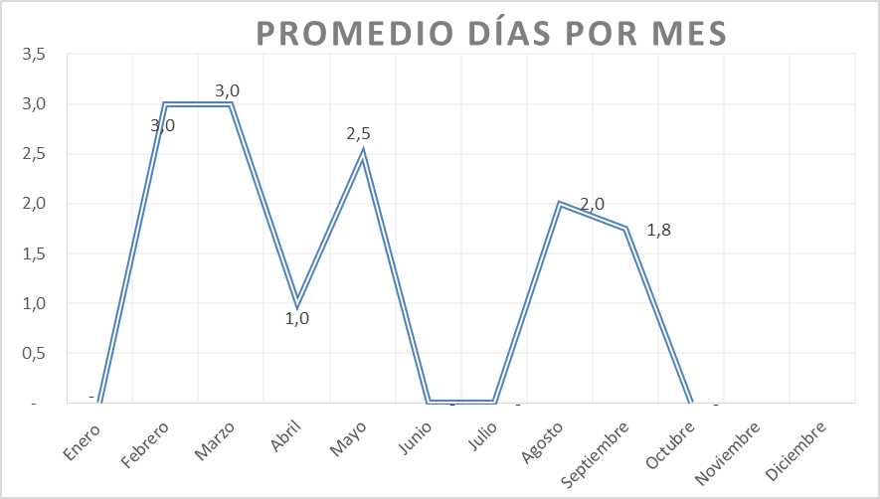

Nota: Durante el mes de enero, junio y octubre 2025 no existió el ingreso de ninguna base de datos.

9.2
 | CORPORACIÓN DEL SEGURO DE DEPÓSITOS, FONDO DE LIQUIDEZ Y FONDO DE SEGUROS PRIVADOS
 | PROMEDIO DE DÍAS UTILIZADOS PARA LA ATENCIÓN DEL PAGO DE SEGURO DE SEGUROS PRIVADOS

<- Volver a índice
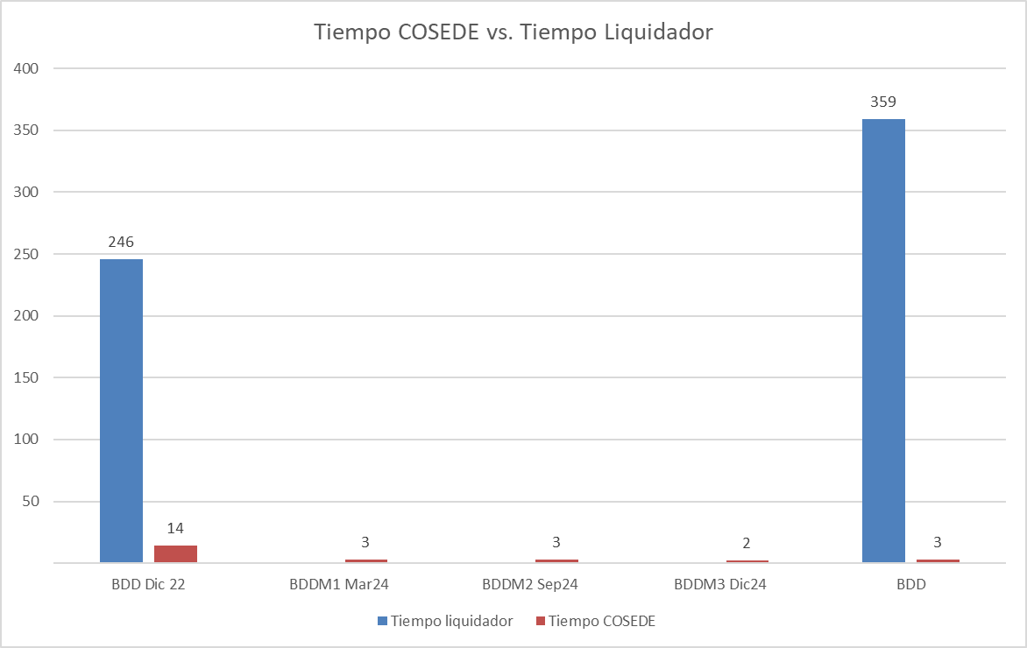

Fuente: COSEDE
*En el mes de diciembre 2022 ingresó la Base de Datos Original de Empresa Aseguradora Sucre. *En el mes de marzo de 2024 se ingresó una Base de Datos de Asegurados y Beneficiarios Modificada de la Empresa Aseguradora Sucre. *En el mes de septiembre de 2024 ingresó una Base de Datos de Asegurados y Beneficiarios Modificada de la Empresa Aseguradora Sucre. *En el mes de diciembre de 2024 ingresó una Base de Datos de Asegurados y Beneficiarios Modificada de la Empresa Aseguradora Sucre. ** *En el mes de julio de 2025 ingresó la Base de Datos Original de Empresa Aseguradora Oriente.

